2026-02-11
規制番号 名称 |  |  |  |  | 07-0068 |  | 引野町４丁目 |  |  |  | (S9-TCU) |  | 運 用 開始日時 |  | 2026-02-11 |  |  |  | 製造番号 |  | K0000004
 |  |  |  |  |  |  |  |  |  |  |  |  |  |  |  |  |  |  | 製造年月 |  | 2026-01-01
管制番号 名称 |  |  |  |  | 70068 |  | 引野町４丁目 |  |  |  | 1012号「版6」 |  |  |  | 0:38:00 |  |  | ～
 |  |  |  |  |  |  |  |  |  |  |  |  |  |  |  |  |  |  | メーカー |  | 日本信号 |  |  | Int№： | 1688
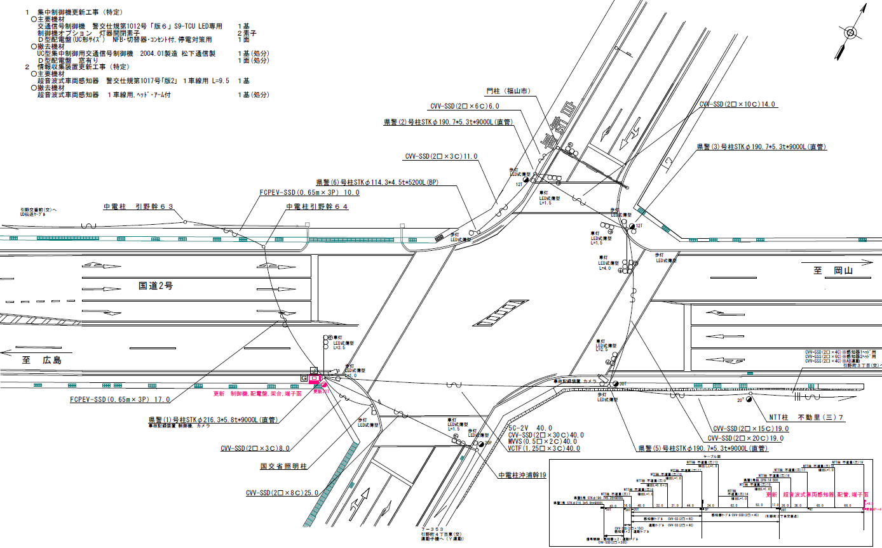

43.5
46.3

付加機能
連動出力
ステータス機能
S3:閃光
※3現示は8,9Stepで保障（終日）
 |  |  |  |  |  |  |  |  |  |  |  |  |  |  |  |  |  |  |  |  |  |  |  | 50 | 13.888888889 | 46.3 | 3.3
 |  |  |  |  |  |  |  |  |  |  |  |  |  |  |  |  |  |  |  |  |  |  |  | 40 | 11.111111111 | 43.5 | 3.9
ステップ番号 |  |  |  | 1 | 2 | 3 | 4 | 5 | 6 | 7 | 8 | 9 | 10 | 11 | 12 | 13 | 14 | 15 | 16 | 17 | 18 | 19 | 20
ステップ名称 |  |  |  | 1PG | 1PW | 1 G | 1 Y | 1 A | 1 Y | 1 R | 2PG | 2PW | 2 G | 2 Y | 2 A | 2 Y | 2 R
流 動 図
14.3m
12.6m
歩灯2
歩灯2
21.2m
歩灯2
18.4m
歩灯2
EC6680L+34001001
EC6680L-15225
PD1220A V4.03
１Ｐ |  | [ 1P ]
１ |  | [ 1V ]
１右矢 |  | [ 1A ]
２Ｐ |  | [ 2P ]
２ |  | [ 2V ]
２右矢 |  | [ 2A ]

ＰＵ |  |  |  | 109 |  |  |  | 109 |  |  | 109 |  |  |  | 109
ＰＬ | ( | 78秒 | ) | 15 | 5 | 2 | 3 | 5 | 2 | 4 | 18 | 8 | 2 | 3 | 5 | 2 | 4 |  |  |  |  |  |  | 110 | 94
保安秒時 | ( | 150秒 | ) | 67 | 5 | 2 | 3 | 9 | 2 | 4 | 30 | 8 | 2 | 3 | 9 | 2 | 4 |  |  |  |  |  |  | 150 | 129
最長時間（秒） |  |  |  | 110 | 110 | 110 | 10 | 110 | 10 | 10 | 110 | 110 | 110 | 10 | 110 | 10 | 10
最短時間（秒） |  |  |  | 6 | 0.95 | 0.95 | 0.95 | 0.95 | 0.95 | 0.95 | 6 | 0.95 | 0.95 | 0.95 | 0.95 | 0.95 | 0.95
ＡＢ連動出力 |  |  |  | A | B | B | B | B | B | B | B | A | A | A | A | A | A

70068
規制番号 名称 |  |  |  |  | 7-0068 |  | 引野町４丁目 |  |  |  |  |  | 運 用 |  | 2011-02-18 |  |  |  | 製造番号 |  | 3N1851
管制番号 名称 |  |  |  |  | 070068 |  | 引野町４丁目 |  |  | ＵＣ－ＵＤ（ＴＣＵ） |  |  | 開始日時 |  | 15:35:00 |  |  | ～ | 製造年月 |  | 2004-01-01

40km

至 明神町
50km
51.9m
50.7m
50km
至 岡山
 |  |  |  |  |  | 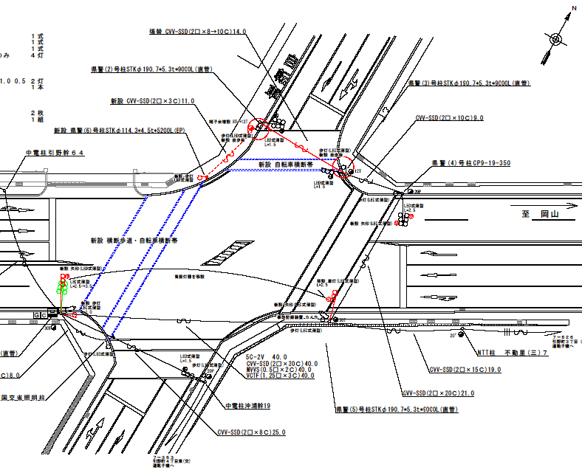

付加機能
連動出力
ステータス機能
S3:閃光
その他
Ｓ８０筐体

40km

ステップ番号 |  |  |  | 1 | 2 | 3 | 4 | 5 | 6 | 7 | 8 | 9 | 10 | 11 | 12 | 13 | 14 | 15 | 16 | 17 | 18 | 19 | 20
ステップ名称 |  |  |  | 1PG | 1PW | 1 G | 1 Y | 1 A | 1 Y | 1 R | 2PG | 2PW | 2 G | 2 Y | 2 A | 2 Y | 2 R
流 動 図
13.5m
12.5m
歩灯2
歩灯2
18.6m
歩灯2
１Ｐ |  | [ 1P ]
１ |  | [ 1V ]
１Ａ |  | [ 1A ]
２Ｐ |  | [ 2P ]
２ |  | [ 2V ]
２Ａ |  | [ 2A ]

最終指定 |  |  |  |  |  |  | ○ |  |  | ○ |  |  |  | ○ |  |  | ○
可変指定 |  |  |  | ○ |  |  |  | ○ |  |  | ○ |  |  |  | ○
保安秒時 | ( | 150秒 | ) | 64 | 5 | 2 | 3 | 5 | 2 | 4 | 36 | 7 | 2 | 3 | 11 | 2 | 4
最長時間（秒） |  |  |  | 110 | 110 | 110 | 10 | 110 | 10 | 10 | 110 | 110 | 110 | 10 | 110 | 10 | 10
最短時間（秒） |  |  |  | 6 | 0.95 | 0.95 | 0.95 | 0.95 | 0.95 | 0.95 | 6 | 0.95 | 0.95 | 0.95 | 0.95 | 0.95 | 0.95
ＡＢ連動出力 |  |  |  | A | B | B | B | B | B | B | B | A | A | A | A | A | A

420068
規制番号 名称 |  |  |  |  | 7-0068 |  | 引野町４丁目 |  |  |  |  |  | 運 用 |  | 2004-03-11 |  |  |  | 製造番号 |  | 3N1851
管制番号 名称 |  |  |  |  | 070068 |  | 引野町４丁目 |  |  | ＵＣ－ＵＤ（ＴＣＵ） |  |  | 開始日時 |  | 14:08～ |  |  |  | 製造年月 |  | 2004.1

至 明神町
至 岡山
 |  |  |  |  |  | 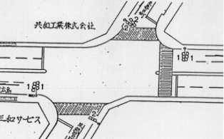

付加機能
連動出力
ステータス機能
S3:閃光
その他
Ｓ８０筐体

ステップ番号 |  |  |  | 1 | 2 | 3 | 4 | 5 | 6 | 7 | 8 | 9 | 10 | 11 | 12 | 13 | 14 | 15 | 16 | 17 | 18 | 19 | 20
ステップ名称 |  |  |  | 1PG | 1PW | 1 G | 1 Y | 1 R | 2PG | 2PW | 2 G | 2 Y | 2 A | 2 Y | 2 R
流 動 図
14.0m
歩灯2
歩灯2
16.3m
歩灯2
１Ｐ |  | [ 1P ]
１ |  | [ 1V ]
２Ｐ |  | [ 2P ]
２ |  | [ 2V ]
２Ａ |  | [ 2A ]

保安秒時 | ( | 150秒 | ) | 71 | 5 | 2 | 3 | 4 | 37 | 6 | 2 | 3 | 11 | 2 | 4
最長時間（秒） |  |  |  | 110 | 110 | 110 | 10 | 10 | 110 | 110 | 110 | 10 | 110 | 10 | 10
最短時間（秒） |  |  |  | 6 | 0.95 | 0.95 | 0.95 | 0.95 | 6 | 0.95 | 0.95 | 0.95 | 0.95 | 0.95 | 0.95
ＡＢ連動出力 |  |  |  | A | B | B | B | B | B | A | A | A | A | A | A

